A
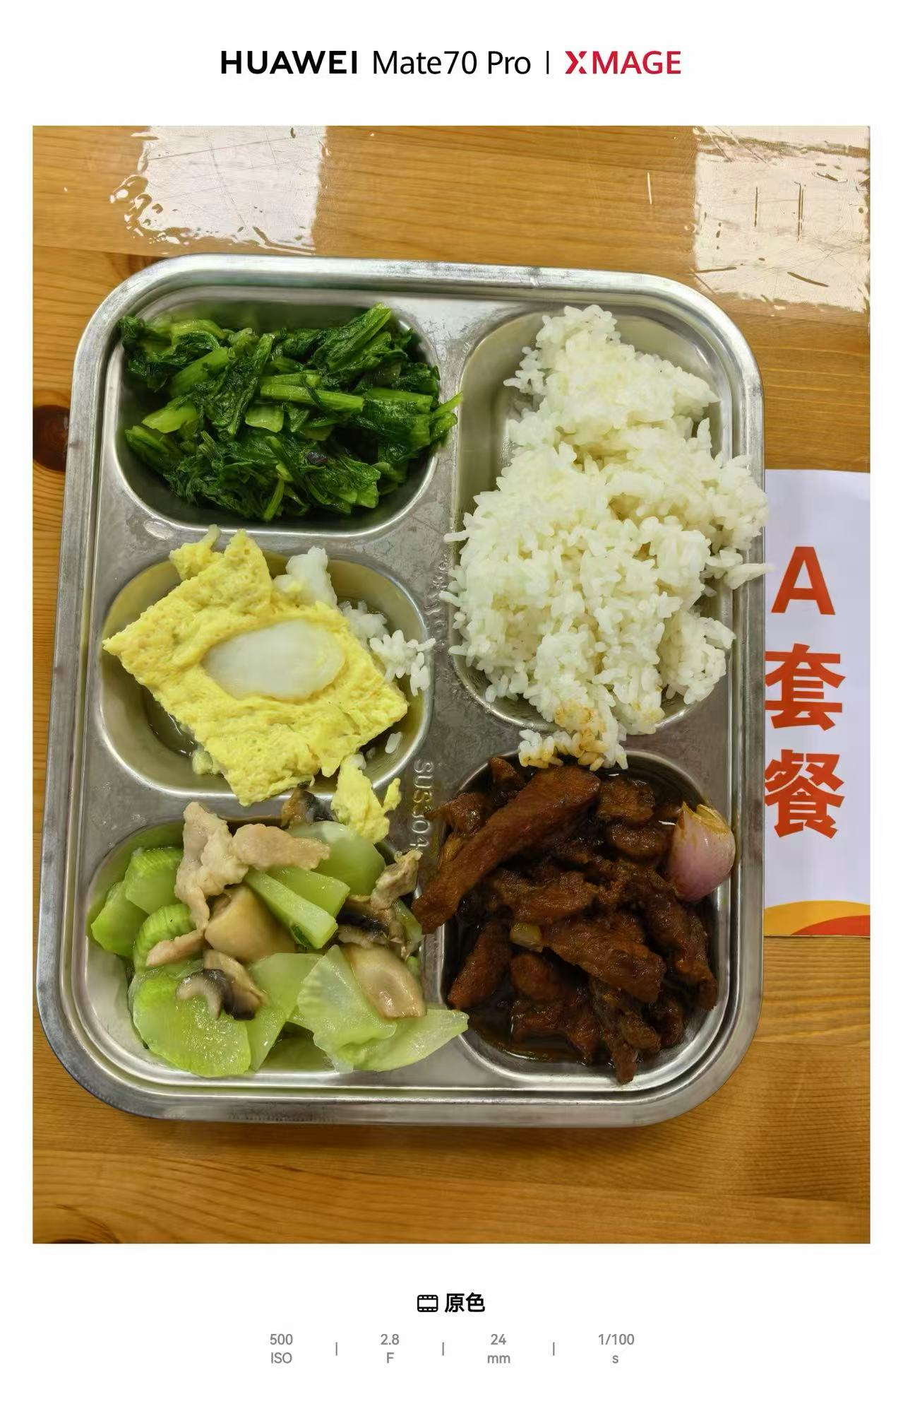
 |  | 中学18元 学生菜单
日期 | 菜谱 | 原料 | 营养
 | 黑椒猪柳 | 黑椒猪柳90g,洋葱20g | 能量 （kcal） | 780.90
 | 鱼片蒸蛋 | 巴沙鱼片50g,光明鲜鸡蛋60g | 蛋白质 （g） | 44.10
2026-06-22 | 玉米笋莴笋肉片 | 玉米笋15g,毛莴笋130g,肉片10g,鲜蘑菇10g | 脂肪 （g） | 21.70
星期一 | 炒油麦菜 | 油麦菜110g | 碳水 （g） | 102.30
 | 米饭 | 海丰优质大米110g | 钙 （mg） | 130.20
 | 冬瓜薏米小排汤 | 冬瓜35g,薏米仁5g,去颈小排块15g | 铁 （mg） | 5.50
 |  |  | VA （μg） | 204.30
 |  |  | VC （mg） | 12.70

B
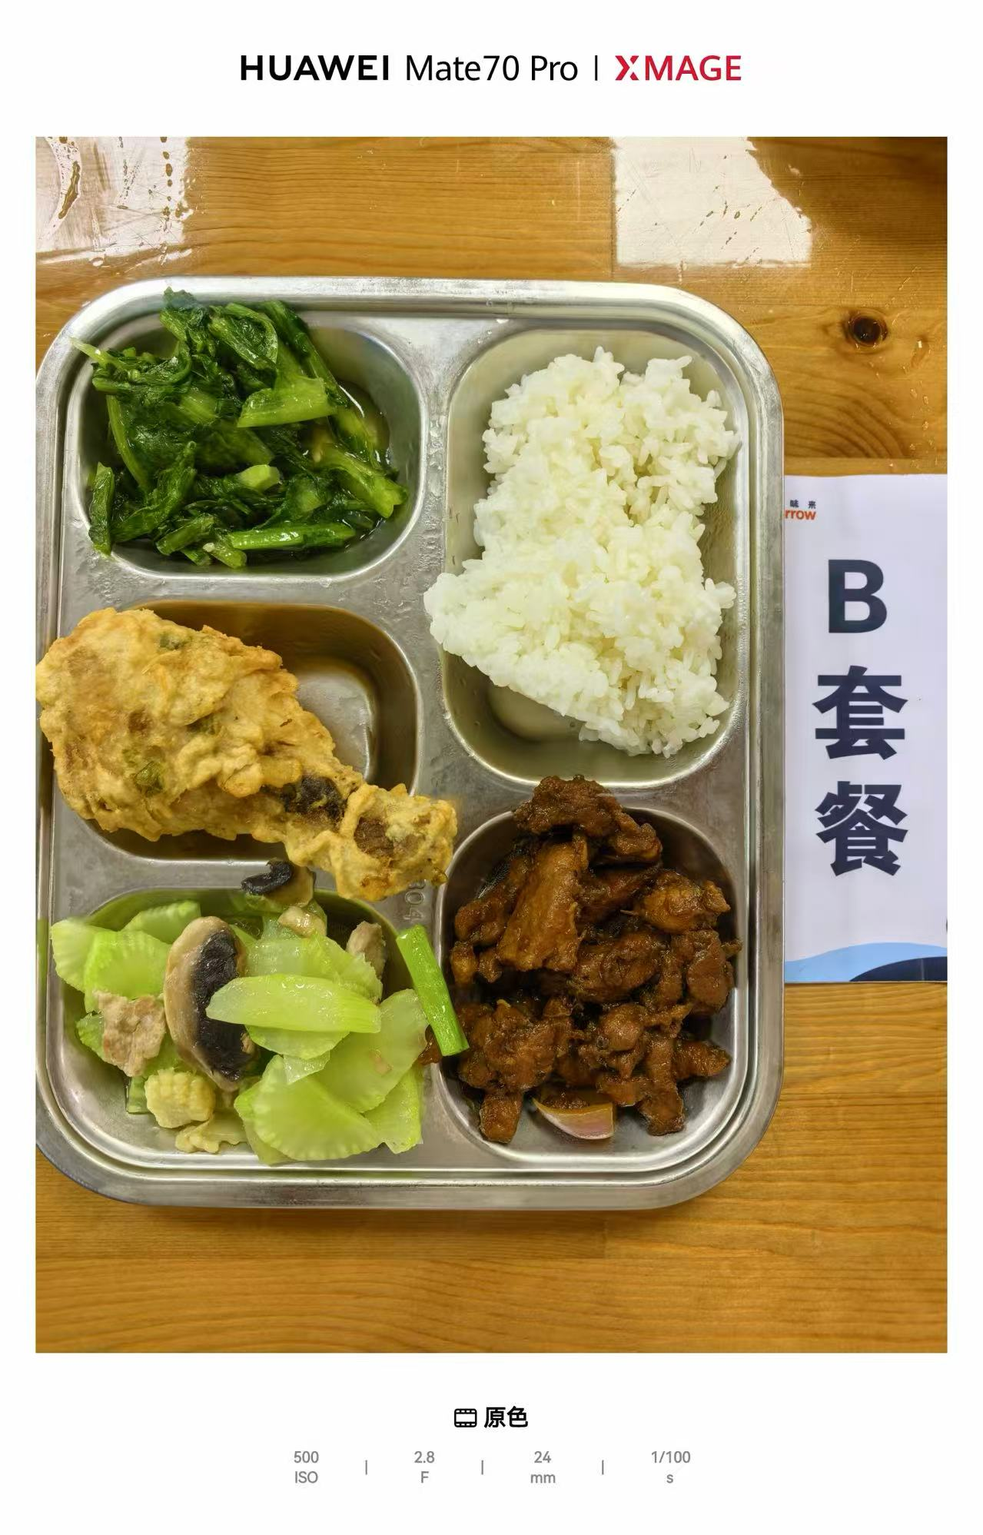
 |  | 中学18元B套 学生菜单
日期 | 菜谱 | 原料 | 营养
 | 黑椒猪柳 | 黑椒猪柳90g,洋葱20g | 能量 （kcal） | 813.30
 | 脆皮鸡腿 | 鸡腿150g | 蛋白质 （g） | 55.80
2026-06-22 | 玉米笋莴笋肉片 | 玉米笋15g,毛莴笋130g,肉片10g,鲜蘑菇10g | 脂肪 （g） | 20.10
星期一 | 炒油麦菜 | 油麦菜110g | 碳水 （g） | 102.30
 | 米饭 | 海丰优质大米110g | 钙 （mg） | 101.00
 | 冬瓜薏米小排汤 | 冬瓜35g,薏米仁5g,去颈小排块15g | 铁 （mg） | 6.70
 |  |  | VA （μg） | 95.60
 |  |  | VC （mg） | 12.70

